Directives
Marche à suivre pour remplir le formulaire de remboursement de frais

1. Téléchargez le fichier Excel sur notre site Internet et enregistrez le fichier sur votre ordinateur.
2. Merci de remplir tous les champs (s’ils s’appliquent) du formulaire avant de nous l’envoyer, par courriel à Eric Villeneuve à evilleneuve@syndicatdechamplain.com.
3. Les champs pour l’adresse et les coordonnées personnelles sont à remplir uniquement si c’est la première fois que vous faites une réclamation pour l’année en cours ou si vous avez une nouvelle adresse. Nous remboursons dorénavant les frais encourus pour des activités syndicales par dépôt électronique directement dans votre compte de votre institution financière. Seulement si ce n'est pas déjà fait, SVP JOINDRE avec votre demande de remboursement un spécimen de chèque électronique (que vous pouvez obtenir en ligne) ou à tout le moins, merci de nous indiquer dans le courriel: votre numéro de transit, votre numéro d'institution et votre numéro de compte (tels qu'illustrés sur l'image ici-bas).
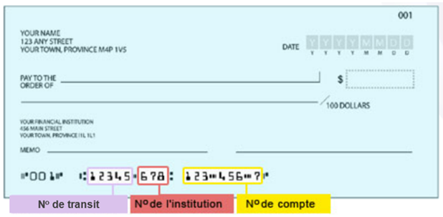
4. Pour le champ « Section », veuillez cocher une case seulement (celle de votre section).
5. Pour le forfait de déplacement, mettez un X dans la bonne case (celle de votre section). Le montant sera augmenté de 10 $ si vous faites du covoiturage. Dans ce cas, mettez un X dans la case « CO-VOIT », les montants vont se calculer automatiquement. Vous devez obligatoirement inscrire le nom du passager ou des passagers qui vous accompagnait dans la case prévue à cet effet.
6. Pour les frais de garde, si le total des heures de garde dépasse 12 heures pour une période de garde ne nécessitant pas de coucher, vous aurez atteint le montant maximal de 60 $, alors inscrivez 12 dans la case du total d'heures. Si le total des heures de garde dépasse 13 heures pour une période période de garde nécessitant un coucher, vous aurez atteint le montant maximal de 65 $, alors inscrivez 13 dans la case du total d'heures. Pour la journée du vendredi seulement, si le total des heures de garde dépasse 20 heures incluant le coucher, vous aurez atteint le montant maximal de 100 $, alors inscrivez 20 dans la case du total d'heures.

